Sheet1
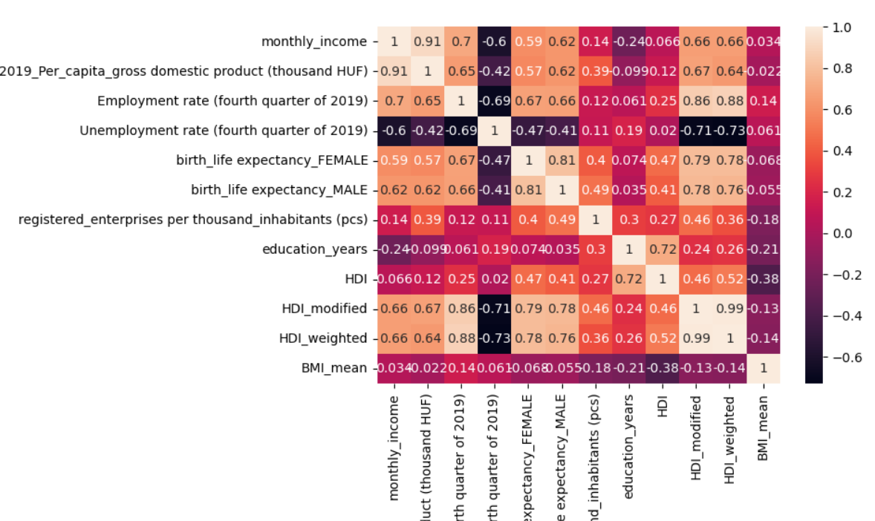
 | monthly_income | 2019_Per_capita_gross domestic product (thousand HUF) | Employment rate (fourth quarter of 2019) | Unemployment rate (fourth quarter of 2019) | birth_life expectancy_FEMALE | birth_life expectancy_MALE | registered_enterprises per thousand_inhabitants (pcs) | education_years | HDI | HDI_modified | HDI_weighted | BMI_mean
monthly_income | 1.00 | 0.91 | 0.70 | -0.60 | 0.59 | 0.62 | 0.14 | -0.24 | 0.07 | 0.66 | 0.66 | 0.03
2019_Per_capita_gross domestic product (thousand HUF) | 0.91 | 1.00 | 0.65 | -0.42 | 0.57 | 0.62 | 0.39 | -0.10 | 0.12 | 0.67 | 0.64 | -0.02
Employment rate (fourth quarter of 2019) | 0.70 | 0.65 | 1.00 | -0.69 | 0.67 | 0.66 | 0.12 | 0.06 | 0.25 | 0.86 | 0.88 | 0.14
Unemployment rate (fourth quarter of 2019) | -0.60 | -0.42 | -0.69 | 1.00 | -0.47 | -0.41 | 0.11 | 0.19 | 0.02 | -0.71 | -0.73 | 0.06
birth_life expectancy_FEMALE | 0.59 | 0.57 | 0.67 | -0.47 | 1.00 | 0.81 | 0.40 | 0.07 | 0.47 | 0.79 | 0.78 | -0.07
birth_life expectancy_MALE | 0.62 | 0.62 | 0.66 | -0.41 | 0.81 | 1.00 | 0.49 | 0.04 | 0.41 | 0.78 | 0.76 | -0.05
registered_enterprises per thousand_inhabitants (pcs) | 0.14 | 0.39 | 0.12 | 0.11 | 0.40 | 0.49 | 1.00 | 0.30 | 0.27 | 0.46 | 0.36 | -0.18
education_years | -0.24 | -0.10 | 0.06 | 0.19 | 0.07 | 0.04 | 0.30 | 1.00 | 0.72 | 0.24 | 0.26 | -0.21
HDI | 0.07 | 0.12 | 0.25 | 0.02 | 0.47 | 0.41 | 0.27 | 0.72 | 1.00 | 0.46 | 0.52 | -0.38
HDI_modified | 0.66 | 0.67 | 0.86 | -0.71 | 0.79 | 0.78 | 0.46 | 0.24 | 0.46 | 1.00 | 0.99 | -0.13
HDI_weighted | 0.66 | 0.64 | 0.88 | -0.73 | 0.78 | 0.76 | 0.36 | 0.26 | 0.52 | 0.99 | 1.00 | -0.14
BMI_mean | 0.03 | -0.02 | 0.14 | 0.06 | -0.07 | -0.05 | -0.18 | -0.21 | -0.38 | -0.13 | -0.14 | 1.00

 | 2019. évi havi nettó atlagker(ft) | 2019. évi egy főre jutó bruttó hazai termék(eft) | Foglalkoztatási ráta (2019.IV.n.ev) | Munkanélüliségi ráta (2019.IV.n.ev) | születéskor várható élettartam (2019.évi)NŐ | születéskor várható élettartam (2019. évi)FFI | ezer lakosra jutó regisztrált vállalkozás (db) | Iskolai évek átlaga | HDI | HDI_modified | HDI_weighted | BMI_mean
2019. évi havi nettó atlagker(ft) | 1.00 | 0.91 | 0.70 | -0.60 | 0.59 | 0.62 | 0.14 | -0.24 | 0.07 | 0.66 | 0.66 | 0.03
2019. évi egy főre jutó bruttó hazai termék(eft) | 0.91 | 1.00 | 0.65 | -0.42 | 0.57 | 0.62 | 0.39 | -0.10 | 0.12 | 0.67 | 0.64 | -0.02
Foglalkoztatási ráta (2019.IV.n.ev) | 0.70 | 0.65 | 1.00 | -0.69 | 0.67 | 0.66 | 0.12 | 0.06 | 0.25 | 0.86 | 0.88 | 0.14
Munkanélüliségi ráta (2019.IV.n.ev) | -0.60 | -0.42 | -0.69 | 1.00 | -0.47 | -0.41 | 0.11 | 0.19 | 0.02 | -0.71 | -0.73 | 0.06
születéskor várható élettartam (2019.évi)NŐ | 0.59 | 0.57 | 0.67 | -0.47 | 1.00 | 0.81 | 0.40 | 0.07 | 0.47 | 0.79 | 0.78 | -0.07
születéskor várható élettartam (2019. évi)FFI | 0.62 | 0.62 | 0.66 | -0.41 | 0.81 | 1.00 | 0.49 | 0.04 | 0.41 | 0.78 | 0.76 | -0.05
ezer lakosra jutó regisztrált vállalkozás (db) | 0.14 | 0.39 | 0.12 | 0.11 | 0.40 | 0.49 | 1.00 | 0.30 | 0.27 | 0.46 | 0.36 | -0.18
iskolázottsági évek | -0.24 | -0.10 | 0.06 | 0.19 | 0.07 | 0.04 | 0.30 | 1.00 | 0.72 | 0.24 | 0.26 | -0.21
HDI | 0.07 | 0.12 | 0.25 | 0.02 | 0.47 | 0.41 | 0.27 | 0.72 | 1.00 | 0.46 | 0.52 | -0.38
HDI_modified | 0.66 | 0.67 | 0.86 | -0.71 | 0.79 | 0.78 | 0.46 | 0.24 | 0.46 | 1.00 | 0.99 | -0.13
HDI_weighted | 0.66 | 0.64 | 0.88 | -0.73 | 0.78 | 0.76 | 0.36 | 0.26 | 0.52 | 0.99 | 1.00 | -0.14
BMI_mean | 0.03 | -0.02 | 0.14 | 0.06 | -0.07 | -0.05 | -0.18 | -0.21 | -0.38 | -0.13 | -0.14 | 1.00

 |  | 2019. évi havi nettó atlagker(ft) | 2019. évi egy főre jutó bruttó hazai termék(eft) | Foglalkoztatási ráta (2019.IV.n.ev) | Munkanélüliségi ráta (2019.IV.n.ev) | születéskor várható élettartam (2019.évi)NŐ | születéskor várható élettartam (2019. évi)FFI | ezer lakosra jutó regisztrált vállalkozás (db) | Iskolai évek átlaga | HDI | HDI_modified | HDI_weighted | BMI_mean
 | 2019. évi havi nettó atlagker(ft) | 1.00 | 0.91 | 0.70 | -0.60 | 0.59 | 0.62 | 0.14 | -0.24 | 0.07 | 0.66 | 0.66 | 0.03
 | 2019. évi egy főre jutó bruttó hazai termék(eft) | 0.91 | 1.00 | 0.65 | -0.42 | 0.57 | 0.62 | 0.39 | -0.10 | 0.12 | 0.67 | 0.64 | -0.02
 | Foglalkoztatási ráta (2019.IV.n.ev) | 0.70 | 0.65 | 1.00 | -0.69 | 0.67 | 0.66 | 0.12 | 0.06 | 0.25 | 0.86 | 0.88 | 0.14
 | Munkanélüliségi ráta (2019.IV.n.ev) | -0.60 | -0.42 | -0.69 | 1.00 | -0.47 | -0.41 | 0.11 | 0.19 | 0.02 | -0.71 | -0.73 | 0.06
 | születéskor várható élettartam (2019.évi)NŐ | 0.59 | 0.57 | 0.67 | -0.47 | 1.00 | 0.81 | 0.40 | 0.07 | 0.47 | 0.79 | 0.78 | -0.07
 | születéskor várható élettartam (2019. évi)FFI | 0.62 | 0.62 | 0.66 | -0.41 | 0.81 | 1.00 | 0.49 | 0.04 | 0.41 | 0.78 | 0.76 | -0.05
 | ezer lakosra jutó regisztrált vállalkozás (db) | 0.14 | 0.39 | 0.12 | 0.11 | 0.40 | 0.49 | 1.00 | 0.30 | 0.27 | 0.46 | 0.36 | -0.18
 | iskolázottsági évek | -0.24 | -0.10 | 0.06 | 0.19 | 0.07 | 0.04 | 0.30 | 1.00 | 0.72 | 0.24 | 0.26 | -0.21
 | HDI | 0.07 | 0.12 | 0.25 | 0.02 | 0.47 | 0.41 | 0.27 | 0.72 | 1.00 | 0.46 | 0.52 | -0.38
 | HDI_modified | 0.66 | 0.67 | 0.86 | -0.71 | 0.79 | 0.78 | 0.46 | 0.24 | 0.46 | 1.00 | 0.99 | -0.13
 | HDI_weighted | 0.66 | 0.64 | 0.88 | -0.73 | 0.78 | 0.76 | 0.36 | 0.26 | 0.52 | 0.99 | 1.00 | -0.14
 | BMI_mean | 0.03 | -0.02 | 0.14 | 0.06 | -0.07 | -0.05 | -0.18 | -0.21 | -0.38 | -0.13 | -0.14 | 1.00

